Sheet1
使用说明
 | 以管理员登录

 | 录入前端画面
 |  | 系统管理模块下
 |  |  | 首页 权限LAYOUT 画面追加

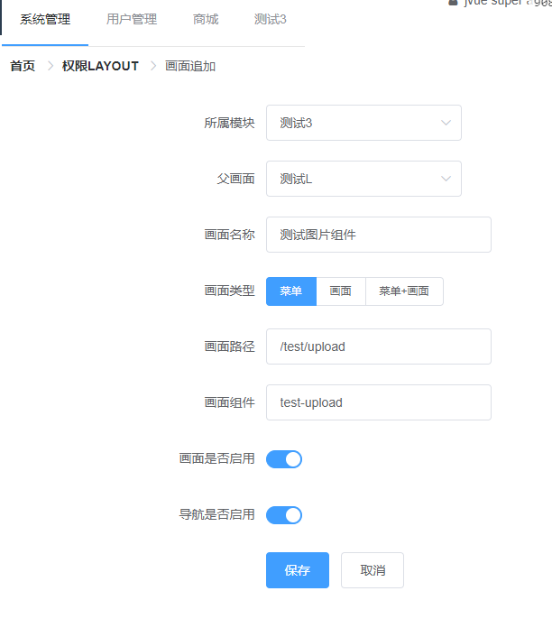

 |  |  |  | 选择父画面，一般父画面用于呈现画面布局，这样系统即可以拥有多个不同布局的画面

 |  |  |  | 为vue路由，即浏览器访问时的路径

 |  |  |  | 对应着/test/upload.vue文件

 |  | 保存后，可进入编辑画面，可以编辑画面对应的后台API和前端页面中动态元素（控制画面内嵌部分的权限）

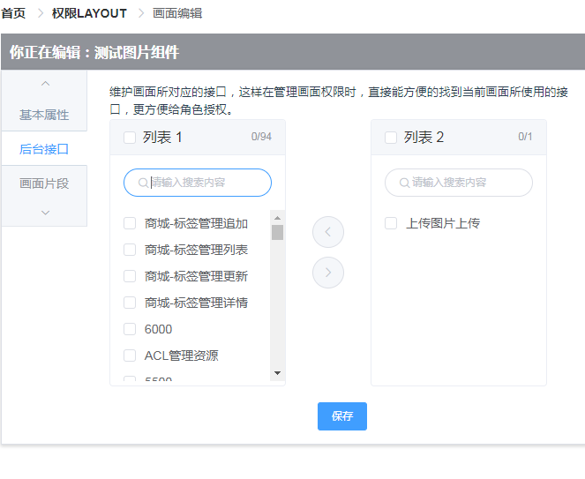

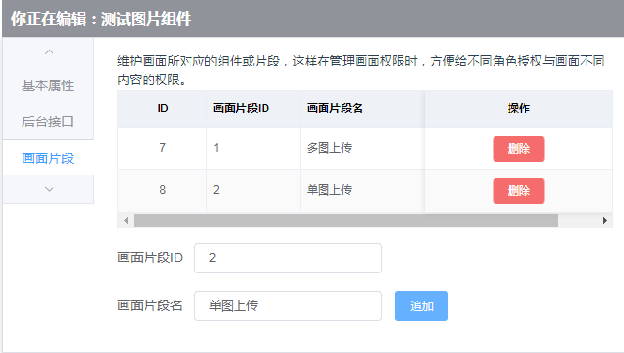

 | 编写画面

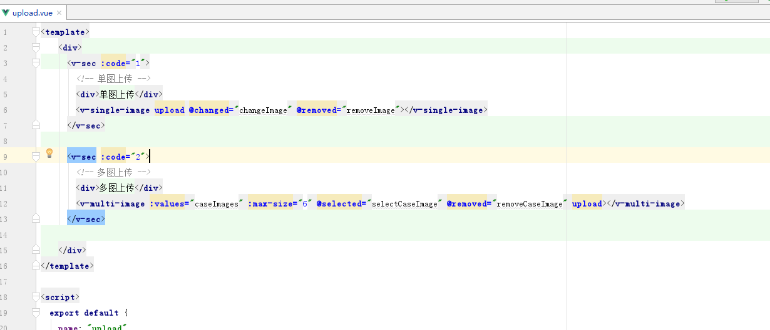

 | 添加角色
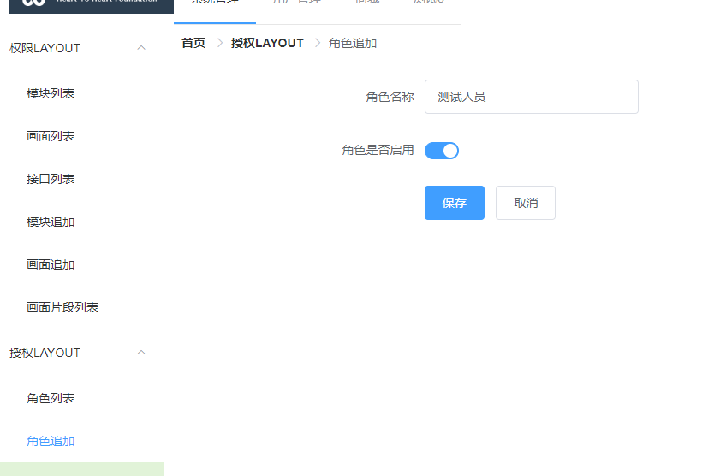

 |  | 授权
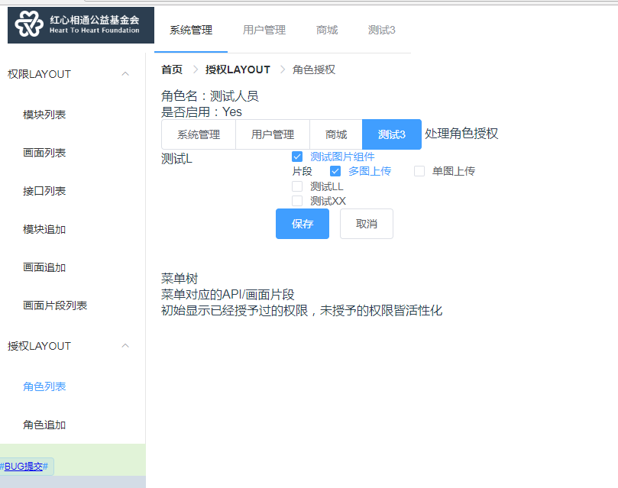

 |  |  |  |  | 画面有点丑，谁嫌难看谁去改

 |  | 添加用户
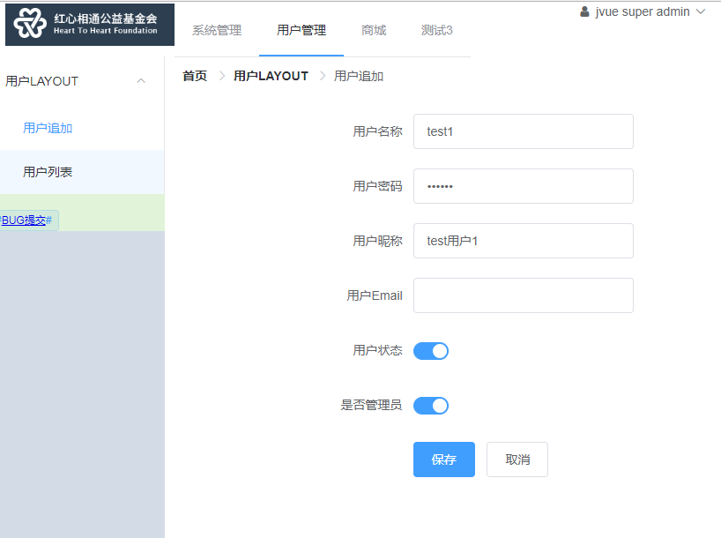

 |  | 给用户授权

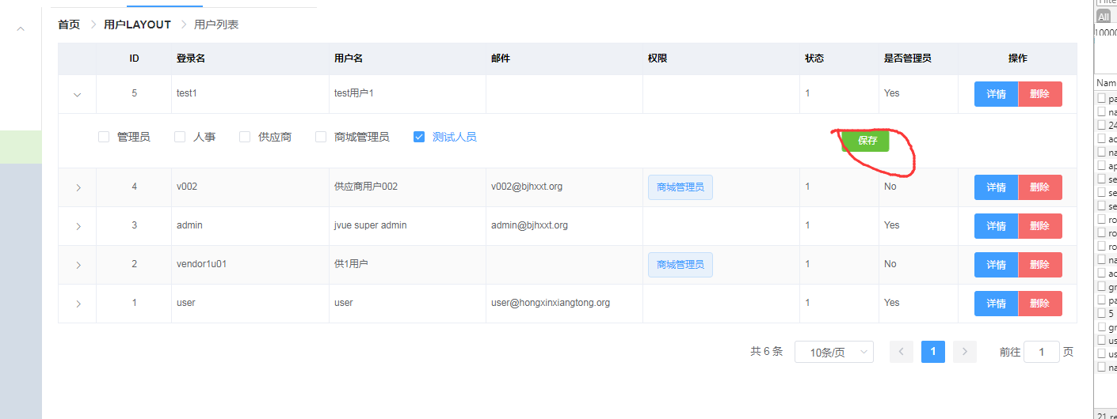

因为添加test1时选中了超级管理员，所以授权与否，皆可以看到和使用所有功能
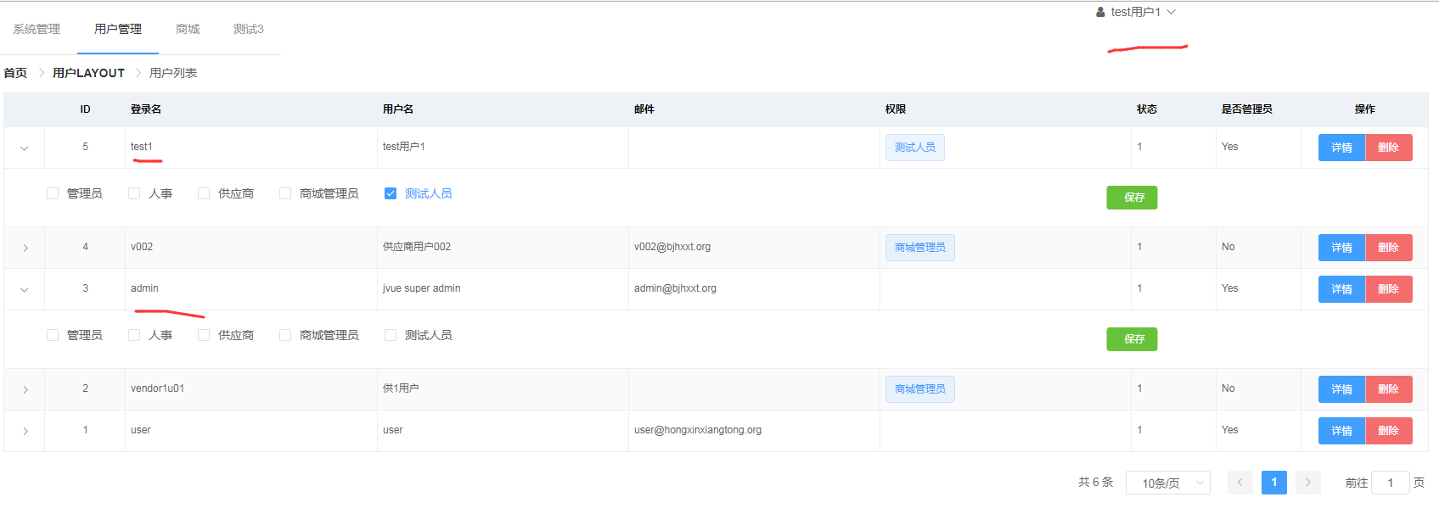

 |  | 添加个非管理员

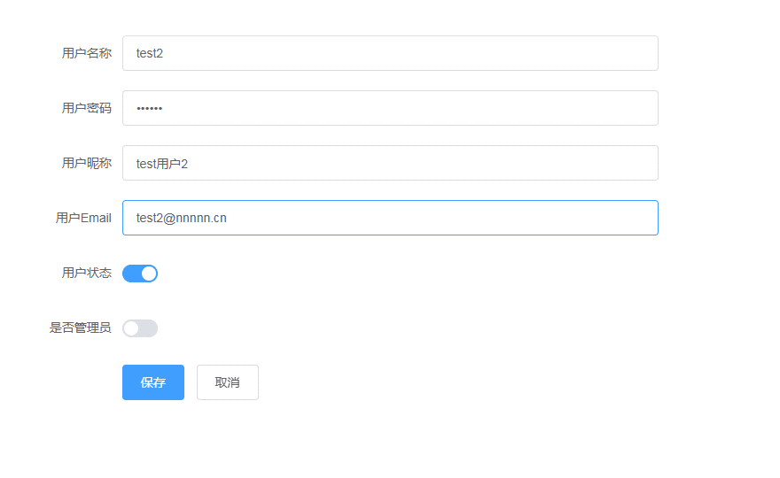

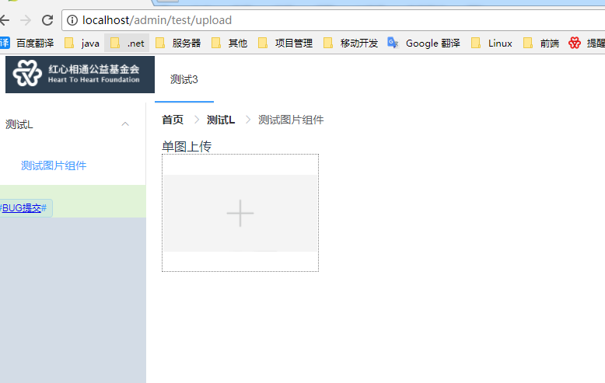

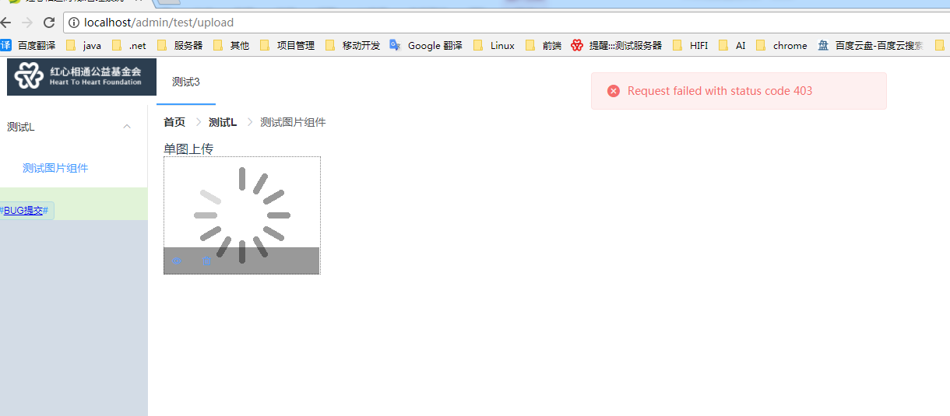

403应该是后台接口没给权限，上面编辑画面时api权限

 |  |  | 修正一下API对应的权限

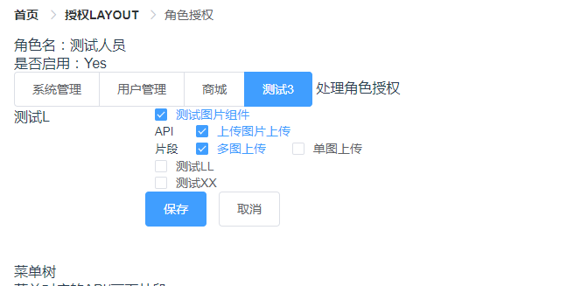

 |  |  | 图片上传成功

